RD-014
 | Фактическое наличие теплообменников на складе Вы можете проверить в магазине: |  |  |  |  |  |  |  |  |  | Перейти

 | Для расчета теплообменника, создания чертежа и кода заказа обращайтесь в техническую поддержку: |  |  |  |  |  |  |  |  |  | Перейти

 | Программа подбора пластинчатых паяных теплообменников BPHE Design : |  |  |  |  |  |  |  |  |  | Перейти

 | Каталог доступных моделей, присоединений: |  |  |  |  |  |  |  |  |  | Перейти

 | Конфигуратор холодильной машины CoolConfig |  |  |  |  |  |  |  |  |  | Перейти

 | Модель RD-014 |  |  |  |  |  |  |  | Схем подключения сред
 | 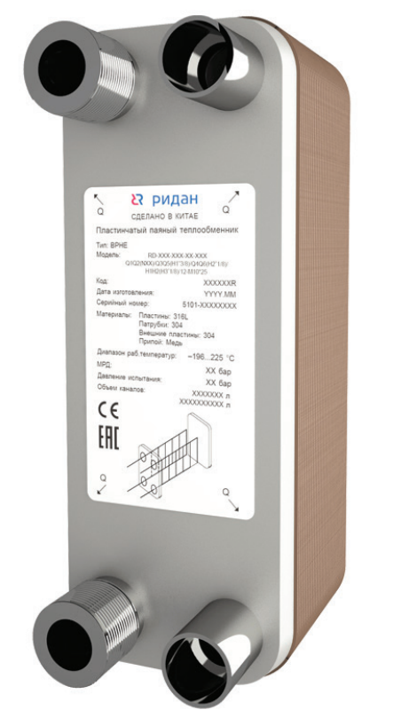 |  |  | 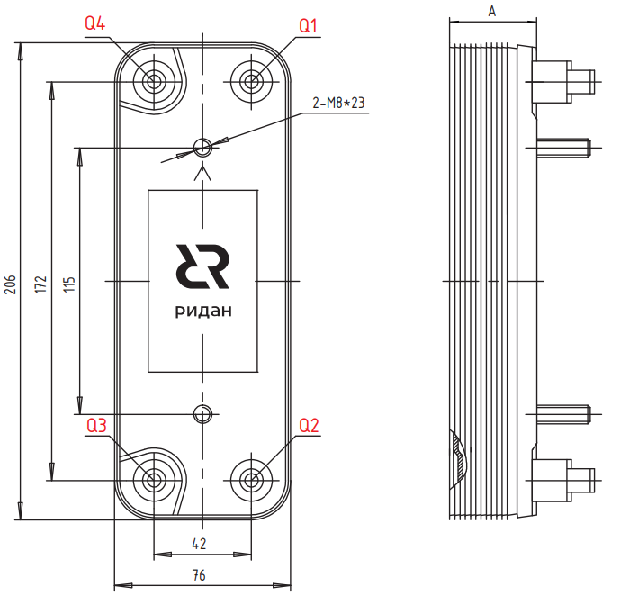 |  |  |  |  | 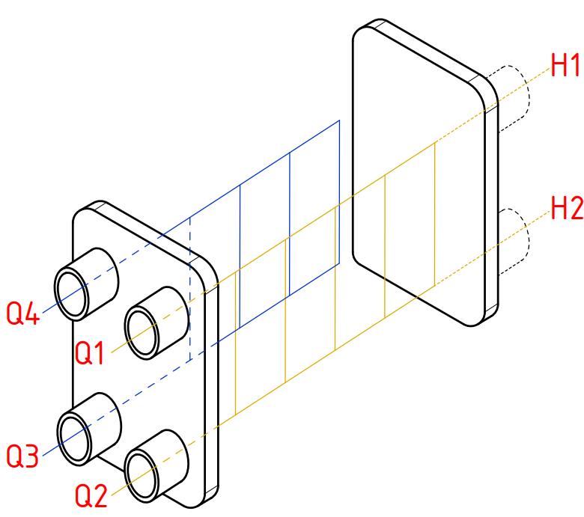
 | Модель | Макс. рабочее давление, бар | Давление испытания, бар | Количество пластин n |  | Типы Каналов | Объем одного канала Q1-Q2, л |  | Объем одного канала Q3-Q4, л |  | Размер А, Мм | Площадь Пластин, м2 |  | Вес ППТО с МРД 45 бар, кг
 |  |  |  | мин | макс
 | Для кодов 111B / 021B
 | RD-014 | 30 | 45 | 8 | 100 | H | 0.02 |  | 0.02 |  | 8,6+2,3*n | 0.014 |  | 0,6+0,06*n

 | Для кодов 014B
 | RD-014 | 45 | 67.5 | 8 | 80 | H | 0.02 |  | 0.02 |  | 9+2,3*n | 0.014 |  | 0,7+0,06*n

 | Код | Тип |  | Цена, у.е. без НДС | Цена, у.е. с НДС 22% | Примечание: присоединительные размеры патрубков, дюйм (L-внешняя резьба, H,T-сварка/пайка/victaulic, N-внутренняя резьба) |  |  |  |  |  |  |  | Позиция на складе/ в транзите | Складская программ
 |  |  |  |  |  | Сторона 1 |  |  |  | Сторона 2 (хладагента)
 |  |  |  |  |  | H1 | H2 | Q1 | Q2 | Q3 | Q6 | Q5 | Q4
 | Модель RD-014

 | Без дистрибьютора жидкости, МРД = 30/45 бар
ГЦМ U5 |  |  |  | 1 у.е = 1 Евро ЦБ +5 %
 | 111B0556R | RD-014-8-3,0-H |  | 76.33 | 93.12 |  |  | H3/4 | H3/4 | H3/4 |  |  | H3/4
 | 021B0683R | RD-014-14-3,0-H |  | 94.18 | 114.90 |  |  | L3/4 | L3/4 | H3/4 |  |  | H3/4 | 2026-08-22 | 🏠
 | 111B0279R | RD-014-24-3,0-H |  | 150.79 | 183.96 |  |  | L3/4 | L3/4 | H3/4 |  |  | H3/4 |  | 🏠
 | 021B0684R | RD-014-28-3,0-H |  | 167.03 | 203.78 |  |  |  |  |  |  |  |  |  | 🏠
 | 021B0040R | RD-014-40-3,0-H |  | 233.54 | 284.92 |  |  | L3/4 | L3/4 | H7/8 |  |  | H7/8 | ü | 🏠
ГЦМ U3_1 | 014B0142R1 | RD-014-14-4,5-H |  | 94.84 | 115.70 |  |  | L3/4 | L3/4 | H3/4 |  |  | H3/4 | ü
 | 014B0182R1 | RD-014-18-4,5-H |  | 102.85 | 125.48 |  |  | L3/4 | L3/4 | H3/4 |  |  | H3/4
 | 014B0242R1 | RD-014-24-4,5-H |  | 114.86 | 140.13 |  |  | L3/4 | L3/4 | H3/4 |  |  | H3/4 | ü
 | 014B0282R1 | RD-014-28-4,5-H |  | 122.87 | 149.90 |  |  | L3/4 | L3/4 | H3/4 |  |  | H3/4 | ü

 | ⛟ | позиция в транзите. Уточняйте сроки поставки в корзине

 | ü | позиция на складе. Свободный остаток можно уточнить в корзине

 | 🏠 | складская программа

 | Вернуться к Содержанию

RD-020W
 | Фактическое наличие теплообменников на складе Вы можете проверить в магазине: |  |  |  |  |  |  |  |  |  | Перейти

 | Для расчета теплообменника, создания чертежа и кода заказа обращайтесь в техническую поддержку: |  |  |  |  |  |  |  |  |  | Перейти

 | Программа подбора пластинчатых паяных теплообменников BPHE Design : |  |  |  |  |  |  |  |  |  | Перейти

 | Каталог доступных моделей, присоединений: |  |  |  |  |  |  |  |  |  | Перейти

 | Конфигуратор холодильной машины CoolConfig |  |  |  |  |  |  |  |  |  | Перейти

 | Модель RD-020W |  |  |  |  |  |  |  | Схем подключения сред
 | 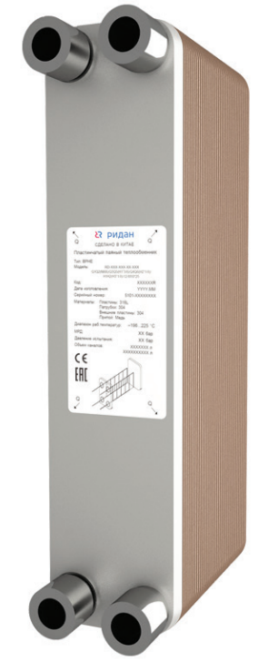 |  |  | 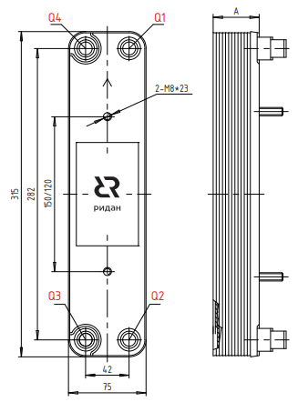
 | Для кодов 111B / 021B
 | Модель | Макс. рабочее давление, бар | Давление испытания, бар | Количество пластин n |  | Типы Каналов | Объем одного канала Q1-Q2, л |  | Объем одного канала Q3-Q4, л |  | Размер А, мм | Площадь Пластин, м2 |  | Вес ППТО с МРД 45 бар, кг
 |  |  |  | мин | макс
 | RD-020W | 45 | 67.5 | 6 | 80 | H | 0.039 |  | 0.039 |  | 8+2,31*n | 0.024 |  | 1,0+0,08*n

 | Для кодов 020B
 | RD-020 | 45 | 67.5 | 6 | 80 | H | 0.036 |  | 0.036 |  | 9+2,3*n | 0.024 |  | 1,0+0,08*n

 | Код | Тип |  | Цена, у.е. без НДС | Цена, у.е. с НДС 22% | Примечание: присоединительные размеры патрубков, дюйм (L-внешняя резьба, H,T-сварка/пайка/victaulic, N-внутренняя резьба) |  |  |  |  |  |  |  | Позиция на складе/ в транзите | Складская программ
 |  |  |  |  |  | Сторона 1 |  |  |  | Сторона 2 (хладагента)
 |  |  |  |  |  | H1 | H2 | Q1 | Q2 | Q3 | Q6 | Q5 | Q4
 | Модель RD-020W

 | Без дистрибьютора жидкости, МРД = 30/45 бар
ГЦМ U5 |  |  |  | 1 у.е = 1 Евро ЦБ +5 %
 | 111B0558R | RD-020W-6-4,5-H |  | 130.50 | 159.21 |  |  | H3/8" | H3/8" | H3/8" |  |  | H3/8"
 | 111B0559R | RD-020W-8-4,5-H |  | 130.50 | 159.21 |  |  | H1/2" | H1/2" | H3/8" |  |  | H3/8" | ü | 🏠
 | 111B0560R | RD-020W-10-4,5-H |  | 146.65 | 178.91 |  |  | H7/8" | H5/8" | H3/8" |  |  | H1/2" | ü | 🏠

 | ⛟ | позиция в транзите. Уточняйте сроки поставки в корзине

 | ü | позиция на складе. Свободный остаток можно уточнить в корзине

 | 🏠 | складская программа

 | Вернуться к Содержанию

RD-027(W)
 | Фактическое наличие теплообменников на складе Вы можете проверить в магазине: |  |  |  |  |  |  |  |  |  | Перейти

 | Для расчета теплообменника, создания чертежа и кода заказа обращайтесь в техническую поддержку: |  |  |  |  |  |  |  |  |  | Перейти

 | Программа подбора пластинчатых паяных теплообменников BPHE Design : |  |  |  |  |  |  |  |  |  | Перейти

 | Каталог доступных моделей, присоединений: |  |  |  |  |  |  |  |  |  | Перейти

 | Конфигуратор холодильной машины CoolConfig |  |  |  |  |  |  |  |  |  | Перейти

 | Модель RD-027 |  |  |  |  |  |  |  | Схем подключения сред
 | 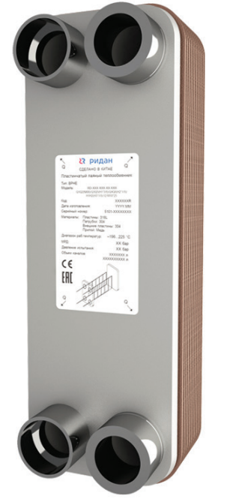
 | Модель RD-027(W)
 |  |  |  | 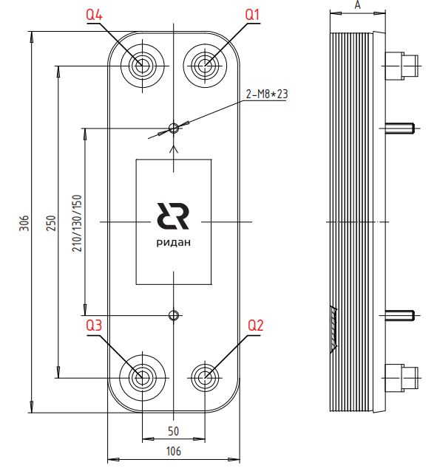
 | Модель | Макс. рабочее давление, бар | Давление испытания, бар | Количество пластин n |  | Типы Каналов | Объем одного канала Q1-Q2, л |  | Объем одного канала Q3-Q4, л |  | Размер А, Мм | Площадь Пластин, м2 |  | Вес ППТО с МРД 45 бар, кг
 |  |  |  | мин | макс
 | Для кодов 021B /111B
 | RD-027 | 45 | 67.5 | 8 | 150 | H, L | 0.05 |  | 0.05 |  | 10+2,32*n | 0.025 |  | 1,3+0,12*n

 | Для кодов 027B
 | RD-027 | 45 | 67.5 | 8 | 100 | H, L | 0.05 |  | 0.05 |  | 10+2,32*n | 0.025 |  | 1,3+0,12*n

 | Код | Тип |  | Цена, у.е. без НДС | Цена, у.е. с НДС 22% | Примечание: присоединительные размеры патрубков, дюйм (L-внешняя резьба, H,T-сварка/пайка/victaulic, N-внутренняя резьба) |  |  |  |  |  |  |  | Позиция на складе/ в транзите | Складская программ
 |  |  |  |  |  | Сторона 1 |  |  |  | Сторона 2 (хладагента)
 |  |  |  |  |  | H1 | H2 | Q1 | Q2 | Q3 | Q6 | Q5 | Q4
 | Модель RD-027(W)

 | Без дистрибьютора жидкости, МРД = 30/45 бар
ГЦМ U5 | H-пластина |  |  | 1 у.е = 1 Евро ЦБ +5 %
 | 111B0538R | RD-027-10-4,5-H |  | 156.56 | 191.00 |  |  | L1" | L1" | H1''1/8 |  |  | H1''1/8 |  | 🏠
 | 111B0561R | RD-027-12-4,5-H |  | 154.66 | 188.69 |  |  | H7/8" | H5/8" | H3/8" |  |  | H1/2" | ü | 🏠
 | 111B0540R | RD-027-14-4,5-H |  | 176.37 | 215.17 |  |  | L1" | L1" | H1''1/8 |  |  | H1''1/8
 | 111B0562R | RD-027-16-4,5-H |  | 176.06 | 214.79 |  |  | H7/8" | H3/4" | H3/8" |  |  | H1/2" | ü | 🏠
 | 111B0539R | RD-027-20-4,5-H |  | 217.97 | 265.92 |  |  | L1" | L1" | H1''1/8 |  |  | H1''1/8 | ü | 🏠
 | 111B0541R | RD-027-26-4,5-H |  | 251.92 | 307.34 |  |  | L1" | L1" | H1''1/8 |  |  | H1''1/8 | ü | 🏠
 | 111B0542R | RD-027-30-4,5-H |  | 264.06 | 322.15 |  |  | L1" | L1" | H1''1/8 |  |  | H1''1/8 | ü | 🏠
 | 111B0543R | RD-027-34-4,5-H |  | 293.04 | 357.51 |  |  | L1" | L1" | H1''1/8 |  |  | H1''1/8 | ü | 🏠
 | 111B0544R | RD-027-40-4,5-H |  | 336.52 | 410.55 |  |  | L1" | L1" | H1''1/8 |  |  | H1''1/8 | ü | 🏠
 | 111B0545R | RD-027-50-4,5-H |  | 408.58 | 498.47 |  |  | L1''1/4 | L1''1/4 | H1''1/8 |  |  | H1''1/8 | 2026-08-22 | 🏠
 | 111B0546R | RD-027-60-4,5-H |  | 480.55 | 586.27 |  |  | L1''1/4 | L1''1/4 | H1''3/8 |  |  | H1''3/8 | 2026-09-17 | 🏠
 | 111B0547R | RD-027-70-4,5-H |  | 522.34 | 637.25 |  |  | L1''1/4 | L1''1/4 | H1''3/8 |  |  | H1''3/8
 | L-пластина
 | 111B0072R | RD-027-10-3,0-L |  | 141.60 | 172.75 | L1''1/4 | L1''1/4 |  |  | H1''3/8 |  |  | H1''3/8
 | 111B0074R | RD-027-14-3,0-L |  | 167.69 | 204.58 | L1''1/4 | L1''1/4 |  |  | H1''3/8 |  |  | H1''3/8
 | 111B0075R | RD-027-24-3,0-L |  | 210.56 | 256.88 |  |  | L1''1/4 | L1''1/4 | H1''3/8 |  |  | H1''3/8 | ü | 🏠
ГЦМ U3_1 | H-пластина |  |  | 1 у.е = 1 Евро ЦБ +5 %
 | 027B0102R1 | RD-027-10-4,5-H |  | 157.62 | 192.30 |  |  | L1 | L1 | H1''1/8 |  |  | H1''1/8 | ü
 | 027B0202R1 | RD-027-20-4,5-H |  | 201.91 | 246.33 |  |  | L1" | L1" | H1''1/8 |  |  | H1''1/8 | ü
 | 027B0262R1 | RD-027-26-4,5-H |  | 219.63 | 267.95 |  |  | L1" | L1" | H1''1/8 |  |  | H1''1/8 | ü
 | 027B0302R1 | RD-027-30-4,5-H |  | 228.49 | 278.76 |  |  | L1" | L1" | H1''1/8 |  |  | H1''1/8 | ü
 | 027B0402R1 | RD-027-40-4,5-H |  | 290.49 | 354.40 |  |  | L1" | L1" | H1''1/8 |  |  | H1''1/8 | ü
 | 027B0502R1 | RD-027-50-4,5-H |  | 334.78 | 408.43 |  |  | L1'' | L1'' | H1''1/8 |  |  | H1''1/8 | ü
 | L-пластина
 | 027B0241R1 | RD-027-24-4,5-L |  | 219.63 | 267.95 |  |  | L1'' | L1'' | H1''3/8 |  |  | H1''3/8 | ü

 | ⛟ | позиция в транзите. Уточняйте сроки поставки в корзине

 | ü | позиция на складе. Свободный остаток можно уточнить в корзине

 | 🏠 | складская программа

 | Вернуться к Содержанию

RD-052-H(L)
 | Фактическое наличие теплообменников на складе Вы можете проверить в магазине: |  |  |  |  |  |  |  |  |  | Перейти

 | Для расчета теплообменника, создания чертежа и кода заказа обращайтесь в техническую поддержку: |  |  |  |  |  |  |  |  |  | Перейти

 | Программа подбора пластинчатых паяных теплообменников BPHE Design : |  |  |  |  |  |  |  |  |  | Перейти

 | Каталог доступных моделей, присоединений: |  |  |  |  |  |  |  |  |  | Перейти

 | Конфигуратор холодильной машины CoolConfig |  |  |  |  |  |  |  |  |  | Перейти

 | Модель RD-052 |  |  |  |  |  |  |  | Схем подключения сред
 |  |  |  | 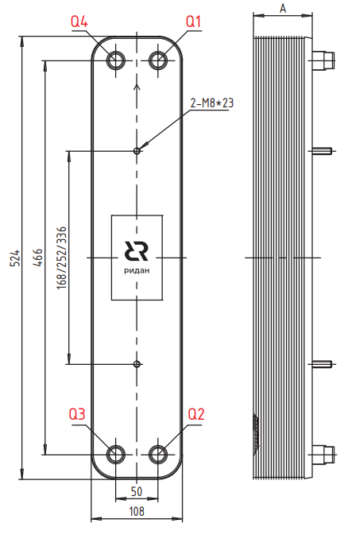
 | Модель | Макс. рабочее давление, бар | Давление испытания, бар | Количество пластин n |  | Типы Каналов | Объем одного канала Q1-Q2, л |  | Объем одного канала Q3-Q4, л |  | Размер А, Мм | Площадь Пластин, м2 |  | Вес ППТО с МРД 45 бар, кг
 |  |  |  | мин | макс
 | Для кодов 021H/021B/111B
 | RD-052 | 45 | 67.5 | 8 | 150 | H, L | 0.097 |  | 0.097 |  | 9,5+2,35*n | 0.051 |  | 2,6+0,19*n

 | Для кодов 052B
 | RD-052 | 45 | 67.5 | 8 | 120 | H, L | 0.094 |  | 0.094 |  | 9+2,32*n | 0.051 |  | 2,6+0,19*n

 | Код | Тип |  | Цена, у.е. без НДС | Цена, у.е. с НДС 22% | Примечание: присоединительные размеры патрубков, дюйм (L-внешняя резьба, H,T-сварка/пайка/victaulic, N-внутренняя резьба) |  |  |  |  |  |  |  | Позиция на складе/ в транзите | Складская программ
 |  |  |  |  |  | Сторона 1 |  |  |  | Сторона 2 (хладагента)
 |  |  |  |  |  | H1 | H2 | Q1 | Q2 | Q3 | Q6 | Q5 | Q4
 | Модель RD-052

 | Без дистрибьютора жидкости, МРД = 30/45 бар
ГЦМ U5 | H-пластина |  |  | 1 у.е = 1 Евро ЦБ +5 %
 | 111B0434R | RD-052-20-4,5-H |  | 299.24 | 365.07 |  |  | L1 | L1 | H7/8 |  |  | H7/8 | ü | 🏠
 | 111B0196R | RD-052-20-4,5-H |  | 299.24 | 365.07 | L1 | L1 |  |  | H7/8 |  |  | H7/8
 | 111B0564R | RD-052-20-4,5-H |  | 299.24 | 365.07 |  |  | H1''3/8 | H1''3/8 | H7/8 |  |  | H1''1/8
 | 021B4629R | RD-052-30-3,0-H |  | 359.09 | 438.09 |  |  | L1 | L1 | H1''1/8 |  |  | H1''1/8 | ü
 | 111B0197R | RD-052-30-3,0-H |  | 359.09 | 438.09 | L1 | L1 |  |  | H7/8 |  |  | H7/8 | ü
 | 021B4495R | RD-052-30-3,0-H |  | 359.09 | 438.09 |  |  | H1''1/8 | H1''1/8 | H7/8 |  |  | H7/8 | 2026-08-26 | 🏠
 | 111B0435R | RD-052-30-4,5-H |  | 385.30 | 470.07 |  |  | L1 | L1 | H7/8 |  |  | H7/8 | ü | 🏠
 | 111B0436R | RD-052-40-4,5-H |  | 491.52 | 599.65 |  |  | L1 | L1 | H7/8 |  |  | H7/8 | ü | 🏠
 | 111B0198R | RD-052-40-4,5-H |  | 491.52 | 599.65 | L1 | L1 |  |  | H7/8 |  |  | H7/8
 | 021B4631R | RD-052-50-3,0-H |  | 576.79 | 703.68 |  |  | L1 | L1 | H1''1/8 |  |  | H1''1/8 | ü
 | 111B0437R | RD-052-50-4,5-H |  | 611.12 | 745.57 |  |  | L1 | L1 | H1"1/8 |  |  | H1"1/8 | ü | 🏠
 | 111B0199R | RD-052-50-4,5-H |  | 611.12 | 745.57 | L1 | L1 |  |  | H1''1/8 |  |  | H1''1/8
 | 111B0438R | RD-052-60-4,5-H |  | 730.50 | 891.21 |  |  | L1 | L1 | H1"1/8 |  |  | H1"1/8 | ü | 🏠
 | 111B0200R | RD-052-60-4,5-H |  | 730.50 | 891.21 | L1 | L1 |  |  | H1''1/8 |  |  | H1''1/8
 | 111B0440R | RD-052-80-4,5-H |  | 924.46 | 1127.84 |  |  | L1 | L1 | H1"1/8 |  |  | H1"1/8 | ü
 | 111B0202R | RD-052-80-4,5-H |  | 924.46 | 1127.84 | L1 | L1 |  |  | H1''1/8 |  |  | H1''1/8
 | L-пластина |  |  | 1 у.е = 1 Евро ЦБ +5 %
 | 021H9523R | RD-052-30-4,5-L |  | 348.04 | 424.61 |  |  | H1''3/8 | H1''3/8 | H1''1/8 |  |  | H1''1/8
 | 052B0202R1 | RD-052-20-4,5-H |  | 277.13 | 338.10 |  |  | L1 | L1 | H7/8 |  |  | H7/8 | ü

 | ⛟ | позиция в транзите. Уточняйте сроки поставки в корзине

 | ü | позиция на складе. Свободный остаток можно уточнить в корзине

 | 🏠 | складская программа

 | Вернуться к Содержанию

RD-095B
 | Фактическое наличие теплообменников на складе Вы можете проверить в магазине: |  |  |  |  |  |  |  |  |  | Перейти

 | Для расчета теплообменника, создания чертежа и кода заказа обращайтесь в техническую поддержку: |  |  |  |  |  |  |  |  |  | Перейти

 | Программа подбора пластинчатых паяных теплообменников BPHE Design : |  |  |  |  |  |  |  |  |  | Перейти

 | Каталог доступных моделей, присоединений: |  |  |  |  |  |  |  |  |  | Перейти

 | Конфигуратор холодильной машины CoolConfig |  |  |  |  |  |  |  |  |  | Перейти

 | Модель RD-095B |  |  |  |  |  |  |  | Схем подключения сред
 | 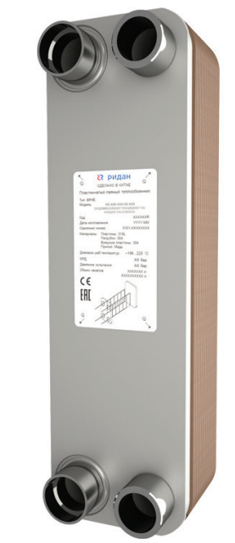 |  |  | 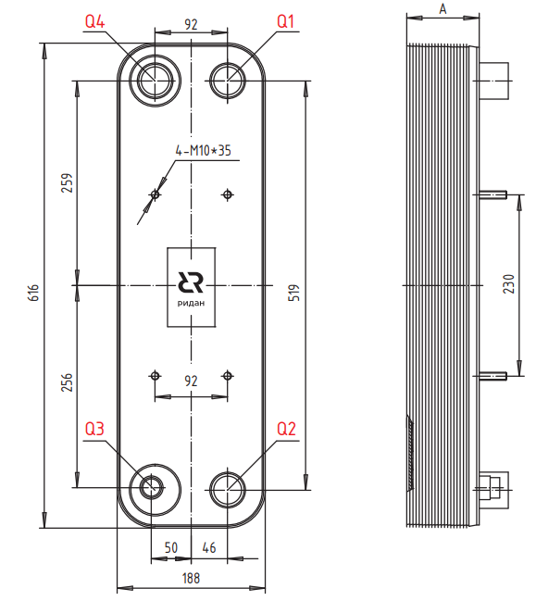
 | Для кодов 021H/021B/111B
 | Модель | Макс. рабочее давление, бар | Давление испытания, бар | Количество пластин n |  | Типы Каналов | Объем одного канала Q1-Q2, л |  | Объем одного канала Q3-Q4, л |  | Размер А, Мм | Площадь Пластин, м2 |  | Масса для ППТО с МРД 30 бар, кг
 |  |  |  | мин | макс
 | RD-095B | 45 | 67.5 | 8 | 240 | H, L | 0.25 |  | 0.25 |  | 11+2,81*n | 0.1 |  | 7+0,36*n

 | Для кодов 095B
 | Модель | Макс. рабочее давление, бар | Давление испытания, бар | Количество пластин n |  | Типы Каналов | Объем одного канала Q1-Q2, л |  | Объем одного канала Q3-Q4, л |  | Размер А, Мм | Площадь Пластин, м2 |  | Масса для ППТО с МРД 30 бар, кг
 |  |  |  | мин | макс
 | RD-095B | 45 | 67.5 | 8 | 240 | H, L | 0.25 |  | 0.25 |  | 11+2,7*n | 0.1 |  | 7,8+0,44*n

 | Код | Тип |  | Цена, у.е. без НДС | Цена, у.е. с НДС 22% | Примечание: присоединительные размеры патрубков, дюйм (L-внешняя резьба, H,T-сварка/пайка/victaulic, N-внутренняя резьба) |  |  |  |  |  |  |  | Позиция на складе/ в транзите | Складская программ
 |  |  |  |  |  | Сторона 1 |  |  |  | Сторона 2 (хладагента)
 |  |  |  |  |  | H1 | H2 | Q1 | Q2 | Q3 | Q6 | Q5 | Q4
 | Модель RD-095B(X)

 | Без дистрибьютора жидкости, МРД = 30/45 бар
ГЦМ U5 | H-пластина |  |  | 1 у.е = 1 Евро ЦБ +5 %
 | 111B0443R | RD-095B-10-4,5-H |  | 625.91 | 763.61 |  |  | L2 | L2 | H1"5/8 |  |  | H1"5/8
 | 111B0181R | RD-095B-14-3,0-H |  | 596.62 | 727.88 |  |  | H1''5/8 | H1''5/8 | H7/8'' |  |  | H1''5/8
 | 111B0189R | RD-095B-20-3,0-H |  | 765.37 | 933.75 |  |  | H2''1/8 | H2''1/8 | H1''1/8 |  |  | H1''3/8 | ü | 🏠
 | 111B0444R | RD-095B-20-4,5-H |  | 851.26 | 1038.54 |  |  | L2 | L2 | H1"5/8 |  |  | H1"5/8 | ü | 🏠
 | 111B0206R | RD-095B-20-4,5-H |  | 851.26 | 1038.54 | L2 | L2 |  |  | H1"5/8 |  |  | H1"5/8
 | 111B0191R | RD-095B-30-3,0-H |  | 951.16 | 1160.42 |  |  | H2''1/8 | H2''1/8 | H1''1/8 |  |  | H1''5/8 | ü | 🏠
 | 111B0445R | RD-095B-30-4,5-H |  | 1035.09 | 1262.81 |  |  | L2 | L2 | H1"5/8 |  |  | H1"5/8 | ü | 🏠
 | 111B0207R | RD-095B-30-4,5-H |  | 1035.09 | 1262.81 | L2 | L2 |  |  | H1"5/8 |  |  | H1"5/8
 | 111B0446R | RD-095B-40-4,5-H |  | 1148.60 | 1401.29 |  |  | L2 | L2 | H1"5/8 |  |  | H1"5/8 | 2026-09-05 | 🏠
 | 111B0208R | RD-095B-40-4,5-H |  | 1148.60 | 1401.29 | L2 | L2 |  |  | H1"5/8 |  |  | H1"5/8
 | 111B0447R | RD-095B-50-4,5-H |  | 1306.43 | 1593.84 |  |  | L2 | L2 | H1"5/8 |  |  | H1"5/8
 | 111B0209R | RD-095B-50-4,5-H |  | 1306.43 | 1593.84 | L2 | L2 |  |  | H1"5/8 |  |  | H1"5/8
 | 111B0448R | RD-095B-60-4,5-H |  | 1401.83 | 1710.23 |  |  | L2 | L2 | H1"5/8 |  |  | H1"5/8 | 2026-09-07 | 🏠
 | 111B0210R | RD-095B-60-4,5-H |  | 1401.83 | 1710.23 | L2 | L2 |  |  | H1"5/8 |  |  | H1"5/8
 | 111B0449R | RD-095B-70-4,5-H |  | 1539.08 | 1877.68 |  |  | L2 | L2 | H1"5/8 |  |  | H1"5/8
 | 111B0211R | RD-095B-70-4,5-H |  | 1539.08 | 1877.68 | L2 | L2 |  |  | H1"5/8 |  |  | H1"5/8
 | 111B0450R | RD-095B-80-4,5-H |  | 1650.60 | 2013.73 |  |  | L2 | L2 | H1"5/8 |  |  | H1"5/8 | ü | 🏠
 | 111B0212R | RD-095B-80-4,5-H |  | 1650.60 | 2013.73 | L2 | L2 |  |  | H1"5/8 |  |  | H1"5/8
 | 111B0451R | RD-095B-90-4,5-H |  | 1870.47 | 2281.97 |  |  | L2 | L2 | H2"1/8 |  |  | H2"1/8 | ü
 | 111B0213R | RD-095B-90-4,5-H |  | 1870.47 | 2281.97 | L2 | L2 |  |  | H2"1/8 |  |  | H2"1/8
 | 111B0452R | RD-095B-100-4,5-H |  | 2017.72 | 2461.62 |  |  | L2 | L2 | H2"1/8 |  |  | H2"1/8 | ü
 | 111B0214R | RD-095B-100-4,5-H |  | 2017.72 | 2461.62 | L2 | L2 |  |  | H2"1/8 |  |  | H2"1/8
 | 111B0453R | RD-095B-110-4,5-H |  | 2391.39 | 2917.50 |  |  | L2 | L2 | H2"1/8 |  |  | H2"1/8
 | 111B0215R | RD-095B-110-4,5-H |  | 2391.39 | 2917.50 | L2 | L2 |  |  | H2"1/8 |  |  | H2"1/8 | ü
 | 111B0455R | RD-095B-130-4,5-H |  | 2693.05 | 3285.52 |  |  | L2 | L2 | H2"1/8 |  |  | H2"1/8 | ü
 | 111B0217R | RD-095B-130-4,5-H |  | 2693.05 | 3285.52 | L2 | L2 |  |  | H2"1/8 |  |  | H2"1/8
 | 111B0456R | RD-095B-140-4,5-H |  | 2920.77 | 3563.34 |  |  | L2 | L2 | H2"1/8 |  |  | H2"1/8 | ü
 | 111B0218R | RD-095B-140-4,5-H |  | 2920.77 | 3563.34 | L2 | L2 |  |  | H2"1/8 |  |  | H2"1/8
 | 111B0528R | RD-095B-160-4,5-H |  | 3427.40 | 4181.43 |  |  | L2 | L2 | H2"1/8 |  |  | H2"1/8
 | L-пластина
 | 021H9016R | RD-095B-16-3,0-L |  | 681.85 | 831.86 |  |  | H1''1/8 | H1''1/8 | H2''1/8 |  |  | H2''1/8 | ü | 🏠
 | 021H9020R | RD-095B-20-3,0-L |  | 765.37 | 933.75 |  |  |  |  |  |  |  |  | 2026-08-22 | 🏠
 | 021H9030R | RD-095B-30-3,0-L |  | 951.16 | 1160.42 | L2 | L2 |  |  | H2''1/8 |  |  | H2''1/8 | 2026-09-05 | 🏠
 | 021H9040R | RD-095B-40-3,0-L |  | 1070.94 | 1306.55 |  |  | L2 | L2 | H2''1/8 |  |  | H2''1/8 | 2026-08-22 | 🏠
ГЦМ U3_1 | H-пластина |  |  | 1 у.е = 1 Евро ЦБ +5 %
 | 095B0302R1 | RD-095B-30-4,5-H |  | 748.85 | 913.60 |  |  | L2 | L2 | H1"5/8 |  |  | H1"5/8 | ü
 | 095B0402R1 | RD-095B-40-4,5-H |  | 893.68 | 1090.29 |  |  | L2 | L2 | H1"5/8 |  |  | H1"5/8 | 2026-07-01
 | 095B0602R1 | RD-095B-60-4,5-H |  | 1183.33 | 1443.66 |  |  | L2 | L2 | H1"5/8 |  |  | H1"5/8 | ü
 | L-пластина
 | 095B0201R1 | RD-095B-20-4,5-L |  | 604.03 | 736.92 | L2 | L2 |  |  | H2''1/8 |  |  | H2''1/8 | ü
 | 095B0301R1 | RD-095B-30-4,5-L |  | 748.85 | 913.60 | L2 | L2 |  |  | H2''1/8 |  |  | H2''1/8 | ü
 | 095B0401R1 | RD-095B-40-4,5-L |  | 893.68 | 1090.29 |  |  | L2 | L2 | H2''1/8 |  |  | H2''1/8 | ü

 | ⛟ | позиция в транзите. Уточняйте сроки поставки в корзине

 | ü | позиция на складе. Свободный остаток можно уточнить в корзине

 | 🏠 | складская программа

 | Вернуться к Содержанию

RD-095
 | Фактическое наличие теплообменников на складе Вы можете проверить в магазине: |  |  |  |  |  |  |  |  |  | Перейти

 | Для расчета теплообменника, создания чертежа и кода заказа обращайтесь в техническую поддержку: |  |  |  |  |  |  |  |  |  | Перейти

 | Программа подбора пластинчатых паяных теплообменников BPHE Design : |  |  |  |  |  |  |  |  |  | Перейти

 | Каталог доступных моделей, присоединений: |  |  |  |  |  |  |  |  |  | Перейти

 | Конфигуратор холодильной машины CoolConfig |  |  |  |  |  |  |  |  |  | Перейти

 | Модель RD-095 |  |  |  |  |  |  |  | Схем подключения сред
 | 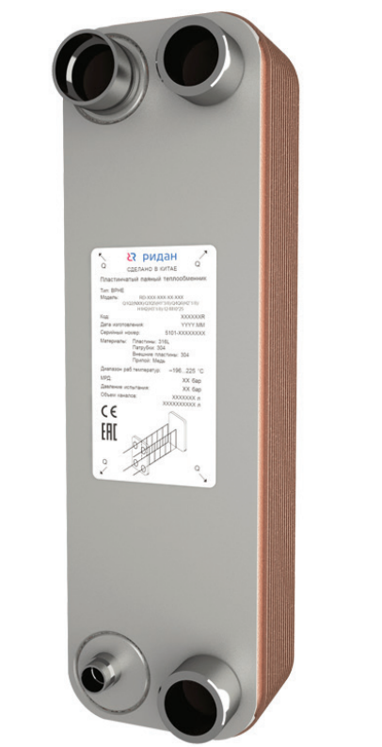 |  |  | 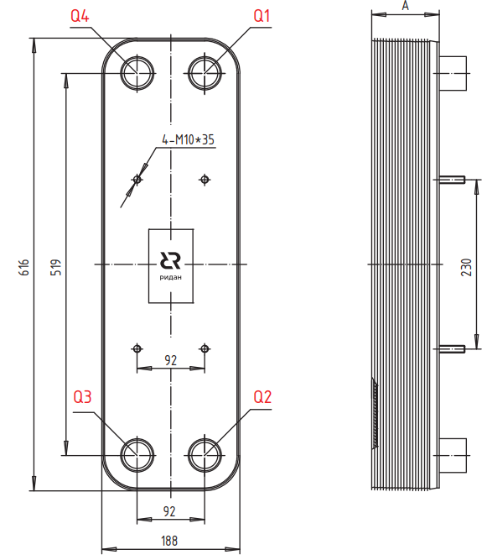
 | Для кодов 021H/021B/111B
 | Модель | Макс. рабочее давление, бар | Давление испытания, бар | Количество пластин n |  | Типы Каналов | Объем одного канала Q1-Q2, л |  | Объем одного канала Q3-Q4, л |  | Размер А, Мм | Площадь Пластин, м2 |  | Масса для ППТО с МРД 30 бар, кг
 |  |  |  | мин | макс
 | RD-095-Q | 45 | 67.5 | 8 | 240 | H | 0.2 |  | 0.2 |  | 10,2+2,31*n | 0.095 |  | 7,6+0,44*n

 | Код | Тип |  | Цена, у.е. без НДС | Цена, у.е. с НДС 22% | Примечание: присоединительные размеры патрубков, дюйм (L-внешняя резьба, H,T-сварка/пайка/victaulic, N-внутренняя резьба) |  |  |  |  |  |  |  | Позиция на складе/ в транзите | Складская программ
 |  |  |  |  |  | Сторона 1 |  |  |  | Сторона 2 (хладагента)
 |  |  |  |  |  | H1 | H2 | Q1 | Q2 | Q3 | Q6 | Q5 | Q4
 | Модель RD-095

 | Испарители с дистрибьютором жидкости, МРД = 30/45 бар
 |  |  |  | 1 у.е = 1 Евро ЦБ +5 %

ГЦМ U5 | 111B0527R | RD-095-30-4,5-HQ |  | 1035.09 | 1262.81 |  |  | L2 | L2 | H7/8 |  |  | H2''1/8
 | 111B0526R | RD-095-40-4,5-HQ |  | 1148.67 | 1401.38 |  |  | L2 | L2 | H1"1/8 |  |  | H2''1/8 | 2026-07-06 | 🏠
 | 111B0565R | RD-095-40-4,5-HQ |  | 1148.67 | 1401.38 |  |  | H2''1/8 | H1''5/8 | H7/8 |  |  | H1''5/8
 | 021B6007R | RD-095-50-3,0-HQ |  | 1230.32 | 1500.99 |  |  | H2''1/8 | H2''1/8 | H1''1/8 |  |  | H2''1/8
 | 111B0525R | RD-095-50-4,5-HQ |  | 1306.51 | 1593.94 |  |  | L2 | L2 | H1"1/8 |  |  | H2''1/8 | 2026-07-12 | 🏠
 | 021H9560R | RD-095-60-3,0-HQ |  | 1330.31 | 1622.98 |  |  | H2''1/8 | H2''1/8 | H1''1/8 |  |  | H1''5/8
 | 111B0467R | RD-095-60-4,5-HQ |  | 1401.92 | 1710.34 |  |  | L2 | L2 | H1''1/8 |  |  | H1''5/8 | 2026-08-10 | 🏠
 | 111B0468R | RD-095-70-4,5-HQ |  | 1539.18 | 1877.80 |  |  | L2 | L2 | H1''3/8 |  |  | H1''5/8 | 2026-08-10 | 🏠
 | 111B0469R | RD-095-80-4,5-HQ |  | 1650.70 | 2013.85 |  |  | L2 | L2 | H1''3/8 |  |  | H2''5/8 | ü | 🏠
 | 111B0470R | RD-095-90-4,5-HQ |  | 1870.58 | 2282.11 |  |  | L2 | L2 | H1''3/8 |  |  | H2''5/8 | 2026-07-06 | 🏠
 | 111B0568R | RD-095-90-4,5-HQ |  | 1870.58 | 2282.11 |  |  | L2 | L2 | H7/8 |  |  | H1''5/8
 | 111B0555R | RD-095-100-4,5-HQ |  | 2017.72 | 2461.62 |  |  | L2 | L2 | H1''3/8 |  |  | H2''5/8
 | 021B6901R | RD-095-110-3,0-HQ |  | 2315.97 | 2825.48 |  |  | L2 | L2 | H1''1/8 |  |  | H2''1/8
 | 111B0471R | RD-095-110-4,5-HQ |  | 2391.53 | 2917.67 |  |  | L2 | L2 | H1''3/8 |  |  | H2''5/8 | 2026-07-06
 | 111B0569R | RD-095-110-4,5-HQ |  | 2391.53 | 2917.67 |  |  | L2 | L2 | H7/8 |  |  | H1''5/8
 | 111B0472R | RD-095-144-4,5-HQ |  | 3004.40 | 3665.37 |  |  | L2"1/2 | L2"1/2 | H1''3/8 |  |  | H2''5/8 |  | 🏠
ГЦМ U3_1 | 095B0403R1 | RD-095-40-4,5-HQ |  | 893.68 | 1090.29 |  |  | L2 | L2 | H1"1/8 |  |  | H2''1/8 | ü |  | Теплообменники отличаются толщиной от кодов 111B.
 | 095B0503R1 | RD-095-50-4,5-HQ |  | 1038.50 | 1266.97 |  |  | L2 | L2 | H1"1/8 |  |  | H2''1/8 | ü
 | 095B0603R1 | RD-095-60-4,5-HQ |  | 1183.33 | 1443.66 |  |  | L2 | L2 | H1''1/8 |  |  | H1''5/8 | ü
 | 095B0703R1 | RD-095-70-4,5-HQ |  | 1328.15 | 1620.34 |  |  | L2 | L2 | H1''3/8 |  |  | H1''5/8 | ü
 | 095B0903R1 | RD-095-90-4,5-HQ |  | 1617.80 | 1973.72 |  |  | L2 | L2 | H1''3/8 |  |  | H2''5/8 | ü

 | ⛟ | позиция в транзите. Уточняйте сроки поставки в корзине

 | ü | позиция на складе. Свободный остаток можно уточнить в корзине

 | 🏠 | складская программа

 | Вернуться к Содержанию

RD-113W
Фактическое наличие теплообменников на складе Вы можете проверить в магазине: |  |  |  |  |  |  |  |  |  | Перейти

Для расчета теплообменника, создания чертежа и кода заказа обращайтесь в техническую поддержку: |  |  |  |  |  |  |  |  |  | Перейти

Программа подбора пластинчатых паяных теплообменников BPHE Design : |  |  |  |  |  |  |  |  |  | Перейти

Каталог доступных моделей, присоединений: |  |  |  |  |  |  |  |  |  | Перейти

Конфигуратор холодильной машины CoolConfig |  |  |  |  |  |  |  |  |  | Перейти

Модель RD-113W |  |  |  |  |  |  |  | Схем подключения сред
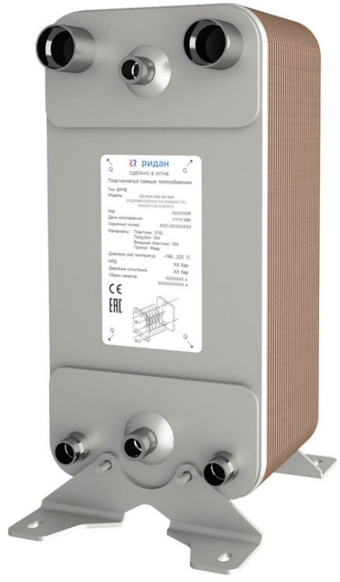 |  |  | 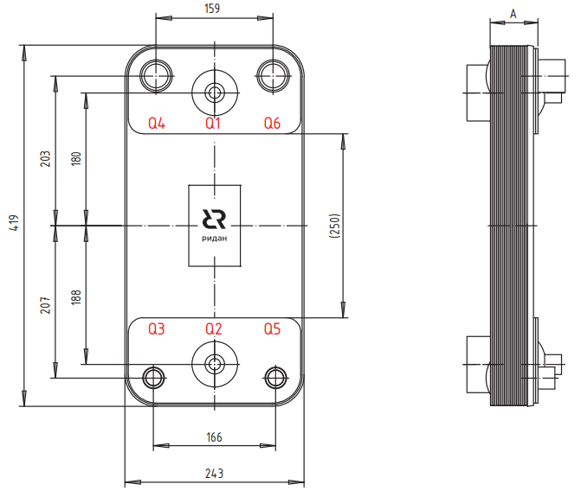 |  |  |  |  | 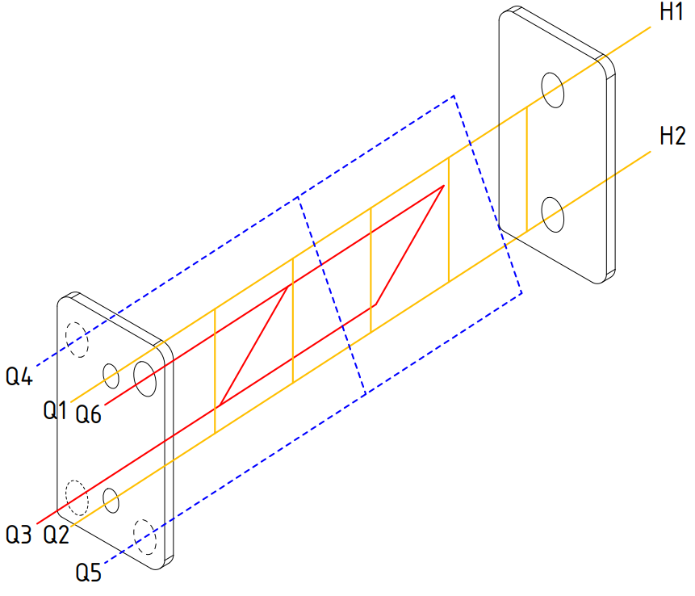
Модель | Макс. рабочее давление, бар | Давление испытания, бар | Количество пластин n |  | Типы Каналов | Объем одного канала Q1-Q2, л |  | Объем одного канала Q3-Q4, л |  | Размер А, Мм | Площадь Пластин, м2 |  | Масса для ППТО с МРД 30 бар, кг
 |  |  | мин | макс
RD-113W-Q RD-113W-DQ | 30 45 | 45 67,5 | 8 | 250 | H | 0.198 |  | 0.198 |  | 10,2+2,03*n | 0.131 |  | 7,434+0,342*n

Код | Тип |  | Цена, у.е. без НДС | Цена, у.е. с НДС 20% | Примечание: присоединительные размеры патрубков, дюйм (L-внешняя резьба, H,T-сварка/пайка/victaulic, N-внутренняя резьба) |  |  |  |  |  |  |  | Позиция на складе/ в транзите | Складская программ
 |  |  |  |  | Сторона 1 |  |  |  | Сторона 2 (хладагента)
 |  |  |  |  | H1 | H2 | Q1 | Q2 | Q3 | Q6 | Q5 | Q4
Модель RD-113W

Испарители с дистрибьютором жидкости, МРД = 30/45 бар
 |  |  | 1 у.е = 1 Евро ЦБ +5 %
111B0290R | RD-113W-38-4,5-HDQ |  | 1405.54 | 1686.65 | T60,3 | T60,3 |  |  | H7/8" | H1"1/8 | H7/8" | H1"1/8
111B0291R | RD-113W-42-4,5-HDQ |  | 1498.37 | 1798.04 | T60,3 | T60,3 |  |  | H7/8" | H1"1/8 | H7/8" | H1"1/8
111B0292R | RD-113W-46-4,5-HDQ |  | 1644.60 | 1973.52 | T60,3 | T60,3 |  |  | H7/8" | H1"1/8 | H7/8" | H1"1/8
111B0293R | RD-113W-54-4,5-HDQ |  | 1788.95 | 2146.74 | T60,3 | T60,3 |  |  | H7/8" | H1"1/8 | H7/8" | H1"1/8
111B0294R | RD-113W-62-4,5-HDQ |  | 1943.50 | 2332.20 | T60,3 | T60,3 |  |  | H7/8" | H1"1/8 | H7/8" | H1"1/8
111B0295R | RD-113W-70-4,5-HDQ |  | 2105.87 | 2527.04 | T60,3 | T60,3 |  |  | H1"1/8 | H1"1/8 | H1"1/8 | H1"1/8
111B0296R | RD-113W-78-4,5-HDQ |  | 2295.95 | 2755.14 | T76,1 | T76,1 |  |  | H1"3/8 | H1"3/8 | H1"3/8 | H1"3/8
111B0298R | RD-113W-94-4,5-HDQ |  | 2615.26 | 3138.31 | T60,3 | T60,3 |  |  | H1"1/8 | H1"3/8 | H1"1/8 | H1"3/8
111B0299R | RD-113W-106-4,5-HDQ |  | 2878.49 | 3454.19 | T60,3 | T60,3 |  |  | H1"1/8 | H1"3/8 | H1"1/8 | H1"3/8
111B0300R | RD-113W-114-4,5-HDQ |  | 3049.95 | 3659.94 | T76,1 | T76,1 |  |  | H1"3/8 | H1"5/8 | H1"3/8 | H1"5/8
111B0301R | RD-113W-122-4,5-HDQ |  | 3201.81 | 3842.17 | T76,1 | T76,1 |  |  | H1"3/8 | H1"5/8 | H1"3/8 | H1"5/8
111B0340R | RD-113W-134-4,5-HDQ |  | 5925.00 | 7110.00 | T76,1 | T76,1 |  |  | H1''3/8 | H1''3/8 | H1''3/8 | H1''3/8
111B0341R | RD-113W-150-4,5-HDQ |  | 3786.21 | 4543.45 | T76,1 | T76,1 |  |  | H1''3/8 | H1''5/8 | H1''3/8 | H1''5/8
111B0304R | RD-113W-166-4,5-HDQ |  | 4122.77 | 4947.32 | T76,1 | T76,1 |  |  | H1"3/8 | H1"5/8 | H1"3/8 | H1"5/8
111B0305R | RD-113W-178-4,5-HDQ |  | 4363.46 | 5236.15 | T76,1 | T76,1 |  |  | H1"3/8 | H1"5/8 | H1"3/8 | H1"5/8
111B0306R | RD-113W-202-4,5-HDQ |  | 4878.99 | 5854.79 | T76,1 | T76,1 |  |  | H1"3/8 | H1"5/8 | H1"3/8 | H1"5/8
111B0316R | RD-113W-206-4,5-HDQ |  | 4985.68 | 5982.82 | T76.1 | T76.1 |  |  | H1''1/8 | H2''1/8 | H1''1/8 | H2''1/8
111B0307R | RD-113W-250-4,5-HDQ |  | 5881.01 | 7057.21 | T76,1 | T76,1 |  |  | H1"3/8 | H2"1/8 | H1"3/8 | H2"1/8

⛟ | позиция в транзите. Уточняйте сроки поставки в корзине

ü | позиция на складе. Свободный остаток можно уточнить в корзине

🏠 | складская программа

Вернуться к Содержанию

RD-200
 | Фактическое наличие теплообменников на складе Вы можете проверить в магазине: |  |  |  |  |  |  |  |  |  | Перейти

 | Для расчета теплообменника, создания чертежа и кода заказа обращайтесь в техническую поддержку: |  |  |  |  |  |  |  |  |  | Перейти

 | Программа подбора пластинчатых паяных теплообменников BPHE Design : |  |  |  |  |  |  |  |  |  | Перейти

 | Каталог доступных моделей, присоединений: |  |  |  |  |  |  |  |  |  | Перейти

 | Конфигуратор холодильной машины CoolConfig |  |  |  |  |  |  |  |  |  | Перейти

 | Модель RD-200 |  |  |  |  |  |  |  | Схем подключения сред
 | 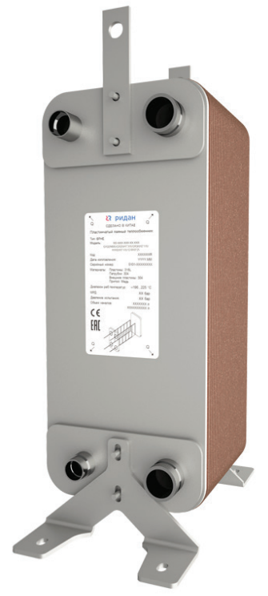 |  |  | 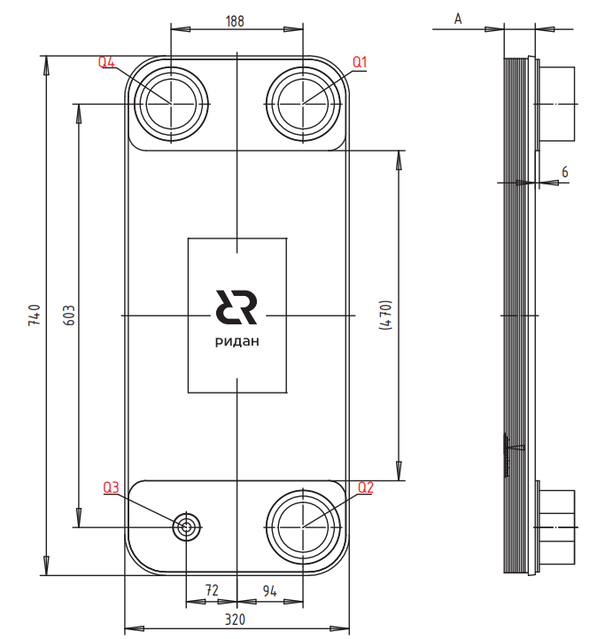
 | Для кодов 021H/021B/111B
 | Модель | Макс. рабочее давление, бар | Давление испытания, бар | Количество пластин n |  | Типы Каналов | Объем одного канала Q1-Q2, л |  | Объем одного канала Q3-Q4, л |  | Размер А, Мм | Площадь Пластин, м2 |  | Масса для ППТО с МРД 30 бар, кг
 |  |  |  | мин | макс
 | RD-200 | 30 | 45 | 8 | 300 | H, L | 0.54 |  | 0.54 |  | 12+2,75*n | 0.22 |  | 13+0,75*n

 | Для кодов 200B
 | Модель | Макс. рабочее давление, бар | Давление испытания, бар | Количество пластин n |  | Типы Каналов | Объем одного канала Q1-Q2, л |  | Объем одного канала Q3-Q4, л |  | Размер А, Мм | Площадь Пластин, м2 |  | Масса для ППТО с МРД 30 бар, кг
 |  |  |  | мин | макс
 | RD-200 | 30 | 45 | 8 | 300 | H, L | 0.5 |  | 0.5 |  | 14+2,7*n | 0.22 |  | 13+0,67*n

 | Код | Тип |  | Цена, у.е. без НДС | Цена, у.е. с НДС 22% | Примечание: присоединительные размеры патрубков, дюйм (L-внешняя резьба, H,T-сварка/пайка/victaulic, N-внутренняя резьба) |  |  |  |  |  |  |  | Позиция на складе/ в транзите | Складская программ
 |  |  |  |  |  | Сторона 1 |  |  |  | Сторона 2 (хладагента)
 |  |  |  |  |  | H1 | H2 | Q1 | Q2 | Q3 | Q6 | Q5 | Q4
 | Модель RD-200

 | Без дистрибьютора жидкости, МРД = 15/21/30 бар

 |  |  |  | 1 у.е = 1 Евро ЦБ +5 %
ГЦМ U5 | 111B0397R | RD-200-50-3,0-H |  | 3254.74 | 3905.68 |  |  | Т88,9 | Т88,9 | H2''5/8 |  |  | H2''5/8
 | 111B2050R | RD-200-50-3,0-H |  | 3254.74 | 3905.69 | H3''1/8 | H3''1/8 |  |  | H2''5/8 |  |  | H2''5/8
 | 111B2051R | RD-200-50-3,0-L |  | 3254.74 | 3905.69 | L3 | L3 |  |  | H3''1/8 |  |  | H3''1/8
 | 111B0264R | RD-200-50-3,0-L |  | 3254.74 | 3905.69 |  |  | L3 | L3 | H3''1/8 |  |  | H3''1/8
 | 111B0415R | RD-200-50-3,0-L |  | 3254.74 | 3905.69 |  |  | Т88,9 | Т88,9 | H3''1/8 |  |  | H3''1/8
 | 111B0398R | RD-200-60-3,0-H |  | 3655.47 | 4386.56 |  |  | Т88,9 | Т88,9 | H2''5/8 |  |  | H2''5/8 | ü
 | 111B2060R | RD-200-60-3,0-H |  | 3655.47 | 4386.56 | H3''1/8 | H3''1/8 |  |  | H2''5/8 |  |  | H2''5/8
 | 111B2061R | RD-200-60-3,0-L |  | 3655.47 | 4386.56 | L3 | L3 |  |  | H3''1/8 |  |  | H3''1/8
 | 111B0416R | RD-200-60-3,0-L |  | 3655.47 | 4386.56 |  |  | Т88,9 | Т88,9 | H3''1/8 |  |  | H3''1/8
 | 021H0953R | RD-200-60-3,0-L |  | 3655.47 | 4386.56 | H3''1/8 | H3''1/8 |  |  | H3''1/8 |  |  | H3''1/8
 | 111B0364R | RD-200-70-3,0-L |  | 3911.09 | 4693.31 |  |  | H3''1/8 | H3''1/8 | H3''1/8 |  |  | H3''1/8
 | 111B0417R | RD-200-70-3,0-L |  | 3911.09 | 4693.31 |  |  | Т88,9 | Т88,9 | H3''1/8 |  |  | H3''1/8
 | 111B0399R | RD-200-70-3,0-H |  | 3911.09 | 4693.31 |  |  | Т88,9 | Т88,9 | H2''5/8 |  |  | H2''5/8
 | 111B2070R | RD-200-70-3,0-H |  | 3911.09 | 4693.31 | H3''1/8 | H3''1/8 |  |  | H2''5/8 |  |  | H2''5/8
 | 111B2071R | RD-200-70-3,0-L |  | 3911.09 | 4693.31 | L3 | L3 |  |  | H3''1/8 |  |  | H3''1/8
 | 111B0400R | RD-200-80-3,0-H |  | 4297.32 | 5156.78 |  |  | Т88,9 | Т88,9 | H2''5/8 |  |  | H2''5/8
 | 111B2080R | RD-200-80-3,0-H |  | 4297.32 | 5156.78 | H3''1/8 | H3''1/8 |  |  | H2''5/8 |  |  | H2''5/8
 | 111B2081R | RD-200-80-3,0-L |  | 4297.32 | 5156.78 | L3 | L3 |  |  | H3''1/8 |  |  | H3''1/8
 | 111B0418R | RD-200-80-3,0-L |  | 4297.32 | 5156.78 |  |  | Т88,9 | Т88,9 | H3''1/8 |  |  | H3''1/8
 | 111B0401R | RD-200-90-3,0-H |  | 4522.14 | 5426.57 |  |  | Т88,9 | Т88,9 | H2''5/8 |  |  | H2''5/8
 | 111B2090R | RD-200-90-3,0-H |  | 4522.14 | 5426.57 | H3''1/8 | H3''1/8 |  |  | H2''5/8 |  |  | H2''5/8
 | 111B2091R | RD-200-90-3,0-L |  | 4522.14 | 5426.57 | L3 | L3 |  |  | H3''1/8 |  |  | H3''1/8
 | 111B0419R | RD-200-90-3,0-L |  | 4522.14 | 5426.57 |  |  | Т88,9 | Т88,9 | H3''1/8 |  |  | H3''1/8
 | 111B0402R | RD-200-100-3,0-H |  | 4980.96 | 5977.15 |  |  | Т88,9 | Т88,9 | H2''5/8 |  |  | H2''5/8
 | 111B2100R | RD-200-100-3,0-H |  | 4980.96 | 5977.15 | H3''1/8 | H3''1/8 |  |  | H2''5/8 |  |  | H2''5/8
 | 111B2101R | RD-200-100-3,0-L |  | 4980.96 | 5977.15 | L3 | L3 |  |  | H3''1/8 |  |  | H3''1/8
 | 111B0420R | RD-200-100-3,0-L |  | 4980.96 | 5977.15 |  |  | Т88,9 | Т88,9 | H3''1/8 |  |  | H3''1/8
 | 111B0403R | RD-200-110-3,0-H |  | 4980.96 | 5977.15 |  |  | Т88,9 | Т88,9 | H2''5/8 |  |  | H2''5/8
 | 111B2110R | RD-200-110-3,0-H |  | 5289.76 | 6347.71 | H3''1/8 | H3''1/8 |  |  | H2''5/8 |  |  | H2''5/8
 | 111B2111R | RD-200-110-3,0-L |  | 5289.76 | 6347.71 | L3 | L3 |  |  | H3''1/8 |  |  | H3''1/8
 | 111B0421R | RD-200-110-3,0-L |  | 5289.76 | 6347.71 |  |  | Т88,9 | Т88,9 | H3''1/8 |  |  | H3''1/8
 | 111B0404R | RD-200-120-3,0-H |  | 5739.96 | 6887.95 |  |  | Т88,9 | Т88,9 | H2''5/8 |  |  | H2''5/8
 | 111B2120R | RD-200-120-3,0-H |  | 5739.96 | 6887.95 | H3''1/8 | H3''1/8 |  |  | H2''5/8 |  |  | H2''5/8
 | 111B2121R | RD-200-120-3,0-L |  | 5739.96 | 6887.95 | L3 | L3 |  |  | H3''1/8 |  |  | H3''1/8
 | 111B0422R | RD-200-120-3,0-L |  | 5739.96 | 6887.95 |  |  | Т88,9 | Т88,9 | H3''1/8 |  |  | H3''1/8
 | 111B0405R | RD-200-130-3,0-H |  | 6119.51 | 7343.41 |  |  | Т88,9 | Т88,9 | H2''5/8 |  |  | H2''5/8
 | 111B2130R | RD-200-130-3,0-H |  | 6119.51 | 7343.41 | H3''1/8 | H3''1/8 |  |  | H2''5/8 |  |  | H2''5/8
 | 111B2131R | RD-200-130-3,0-L |  | 6119.51 | 7343.41 | L3 | L3 |  |  | H3''1/8 |  |  | H3''1/8
 | 111B0423R | RD-200-130-3,0-L |  | 6119.51 | 7343.41 |  |  | Т88,9 | Т88,9 | H3''1/8 |  |  | H3''1/8
 | 111B0406R | RD-200-140-3,0-H |  | 6823.90 | 8188.68 |  |  | Т88,9 | Т88,9 | H2''5/8 |  |  | H2''5/8
 | 111B2140R | RD-200-140-3,0-H |  | 6823.90 | 8188.68 | H3''1/8 | H3''1/8 |  |  | H2''5/8 |  |  | H2''5/8
 | 111B2141R | RD-200-140-3,0-L |  | 6823.90 | 8188.68 | L3 | L3 |  |  | H3''1/8 |  |  | H3''1/8
 | 111B0424R | RD-200-140-3,0-L |  | 6823.90 | 8188.68 |  |  | Т88,9 | Т88,9 | H3''1/8 |  |  | H3''1/8
 | 111B0407R | RD-200-150-3,0-H |  | 7222.42 | 8666.90 |  |  | Т88,9 | Т88,9 | H2''5/8 |  |  | H2''5/8
 | 111B2150R | RD-200-150-3,0-H |  | 7222.42 | 8666.90 | H3''1/8 | H3''1/8 |  |  | H2''5/8 |  |  | H2''5/8
 | 111B2151R | RD-200-150-3,0-L |  | 7222.42 | 8666.90 | L3 | L3 |  |  | H3''1/8 |  |  | H3''1/8
 | 111B0425R | RD-200-150-3,0-L |  | 7222.42 | 8666.90 |  |  | Т88,9 | Т88,9 | H2''5/8 |  |  | H2''5/8
 | 111B0408R | RD-200-160-3,0-H |  | 7620.90 | 9145.08 |  |  | Т88,9 | Т88,9 | H2''5/8 |  |  | H2''5/8
 | 111B2160R | RD-200-160-3,0-H |  | 7620.90 | 9145.08 | H3''1/8 | H3''1/8 |  |  | H2''5/8 |  |  | H2''5/8
 | 111B2161R | RD-200-160-3,0-L |  | 7620.90 | 9145.08 | L3 | L3 |  |  | H3''1/8 |  |  | H3''1/8
 | 111B0426R | RD-200-160-3,0-L |  | 7620.90 | 9145.08 |  |  | Т88,9 | Т88,9 | H2''5/8 |  |  | H2''5/8
 | 111B0409R | RD-200-170-3,0-H |  | 8019.31 | 9623.17 |  |  | Т88,9 | Т88,9 | H2''5/8 |  |  | H2''5/8
 | 111B2170R | RD-200-170-3,0-H |  | 8019.31 | 9623.17 | H3''1/8 | H3''1/8 |  |  | H2''5/8 |  |  | H2''5/8
 | 111B2171R | RD-200-170-3,0-L |  | 8019.31 | 9623.17 | L3 | L3 |  |  | H3''1/8 |  |  | H3''1/8
 | 111B0427R | RD-200-170-3,0-L |  | 8019.31 | 9623.17 |  |  | Т88,9 | Т88,9 | H2''5/8 |  |  | H2''5/8
 | 111B0410R | RD-200-180-3,0-H |  | 8417.83 | 10101.40 |  |  | Т88,9 | Т88,9 | H2''5/8 |  |  | H2''5/8
 | 111B2180R | RD-200-180-3,0-H |  | 8417.83 | 10101.40 | H3''1/8 | H3''1/8 |  |  | H2''5/8 |  |  | H2''5/8
 | 111B2181R | RD-200-180-3,0-L |  | 8417.83 | 10101.40 | L3 | L3 |  |  | H3''1/8 |  |  | H3''1/8
 | 111B0428R | RD-200-180-3,0-L |  | 8417.83 | 10101.40 |  |  | Т88,9 | Т88,9 | H2''5/8 |  |  | H2''5/8
 | 111B2190R | RD-200-190-3,0-H |  | 8938.14 | 10725.77 | H3''1/8 | H3''1/8 |  |  | H2''5/8 |  |  | H2''5/8
 | 111B0411R | RD-200-190-3,0-H |  | 8938.14 | 10725.77 |  |  | Т88,9 | Т88,9 | H2''5/8 |  |  | H2''5/8
 | 111B0223R | RD-200-190-3,0-H |  | 8938.14 | 10725.77 | L3 | L3 |  |  | H2''1/8 |  |  | H3''1/8 | ü
 | 111B0457R | RD-200-190-3,0-H |  | 8938.14 | 10725.77 |  |  | Т88,9 | Т88,9 | H2''1/8 |  |  | H3''1/8
 | 111B2191R | RD-200-190-3,0-L |  | 8938.14 | 10725.77 | L3 | L3 |  |  | H3''1/8 |  |  | H3''1/8
 | 111B0429R | RD-200-190-3,0-L |  | 8938.14 | 10725.77 |  |  | Т88,9 | Т88,9 | H2''5/8 |  |  | H2''5/8
 | 111B0412R | RD-200-200-3,0-H |  | 9342.57 | 11211.08 |  |  | Т88,9 | Т88,9 | H2''5/8 |  |  | H2''5/8
 | 111B2200R | RD-200-200-3,0-H |  | 9342.57 | 11211.08 | H3''1/8 | H3''1/8 |  |  | H2''5/8 |  |  | H2''5/8
 | 111B2201R | RD-200-200-3,0-L |  | 9342.57 | 11211.08 | L3 | L3 |  |  | H3''1/8 |  |  | H3''1/8
 | 111B0430R | RD-200-200-3,0-L |  | 9342.57 | 11211.08 |  |  | Т88,9 | Т88,9 | H2''5/8 |  |  | H2''5/8
 | 111B0413R | RD-200-210-3,0-H |  | 9441.53 | 11329.84 |  |  | Т88,9 | Т88,9 | H2''5/8 |  |  | H2''5/8
 | 111B2210R | RD-200-210-3,0-H |  | 9441.53 | 11329.84 | H3''1/8 | H3''1/8 |  |  | H2''5/8 |  |  | H2''5/8
 | 111B2211R | RD-200-210-3,0-L |  | 9441.53 | 11329.84 | L3 | L3 |  |  | H3''1/8 |  |  | H3''1/8
 | 111B0431R | RD-200-210-3,0-L |  | 9441.53 | 11329.84 |  |  | Т88,9 | Т88,9 | H2''5/8 |  |  | H2''5/8
 | 111B0414R | RD-200-220-3,0-H |  | 9832.93 | 11799.52 |  |  | Т88,9 | Т88,9 | H2''5/8 |  |  | H2''5/8
 | 111B2220R | RD-200-220-3,0-H |  | 9832.93 | 11799.52 | H3''1/8 | H3''1/8 |  |  | H2''5/8 |  |  | H2''5/8 | ü
 | 111B2221R | RD-200-220-3,0-L |  | 9832.93 | 11799.52 | L3 | L3 |  |  | H3''1/8 |  |  | H3''1/8
 | 111B0432R | RD-200-220-3,0-L |  | 9832.93 | 11799.52 |  |  | Т88,9 | Т88,9 | H2''5/8 |  |  | H2''5/8
 | 111B0458R | RD-200-300-3,0-H |  | 12570.61 | 15084.73 | H4'' | H4'' |  |  | H1''5/8 |  |  | H3''1/8
 | 111B0236R | RD-200-300-3,0-H |  | 12570.61 | 15084.73 | H4'' | H4'' |  |  | H1''5/8 |  |  | H3''1/8
Аксессуары
 | Код | Наименование |  |  | Описание |  |  |  |  |  |  |  |  | Цена, у.е. без НДС | Цена, у.е. с НДС 22%
 | 211H2210R | Комплект быстросъемная муфта T88.9 (Victaulic) и патрубок переходной AISI 304 |  |  | Комплект: быстросъемная муфта T88.9mm (DN80) для присоединений ППТО Victaulic. Материал корпуса - AISI 304. Материал уплотнения - EPDM. PN16. Патрубок переходной муфта-труба. DN80. Материал корпуса - AISI 304. Применяемые среды: Пропиленгликоль 50% / Этиленгликоль 50% / Вода |  |  |  |  |  |  |  |  | 86.00 | 104.92

 | ⛟ | позиция в транзите. Уточняйте сроки поставки в корзине

 | ü | позиция на складе. Свободный остаток можно уточнить в корзине

 | 🏠 | складская программа

 | Вернуться к Содержанию

RD-210_без дистрибьютора
 | Фактическое наличие теплообменников на складе Вы можете проверить в магазине: |  |  |  |  |  |  |  |  |  | Перейти

 | Для расчета теплообменника, создания чертежа и кода заказа обращайтесь в техническую поддержку: |  |  |  |  |  |  |  |  |  | Перейти

 | Программа подбора пластинчатых паяных теплообменников BPHE Design : |  |  |  |  |  |  |  |  |  | Перейти

 | Каталог доступных моделей, присоединений: |  |  |  |  |  |  |  |  |  | Перейти

 | Конфигуратор холодильной машины CoolConfig |  |  |  |  |  |  |  |  |  | Перейти

 | Модель RD-210 |  |  |  |  |  |  |  | Схем подключения сред
 |  |  |  | 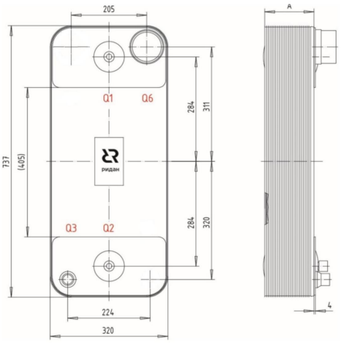
 | Модель | Макс. рабочее давление, бар | Давление испытания, бар | Количество пластин n |  | Типы Каналов | Объем одного канала Q1-Q2, л |  | Объем одного канала Q3-Q4, л |  | Размер А, Мм | Площадь Пластин, м2 |  | Масса для ППТО с МРД 45 бар, кг
 |  |  |  | мин | макс
 | RD-210-H | 45 | 67.5 | 8 | 270 | H | 0.4 |  | 0.4 |  | 8+2,61*n | 0.21 |  | 13+0,78*n

 | Код | Тип |  | Цена, у.е. без НДС | Цена, у.е. с НДС 22% | Примечание: присоединительные размеры патрубков, дюйм (L-внешняя резьба, H,T-сварка/пайка/victaulic, N-внутренняя резьба) |  |  |  |  |  |  |  | Позиция на складе/ в транзите | Складская программ
 |  |  |  |  |  | Сторона 1 |  |  |  | Сторона 2 (хладагента)
 |  |  |  |  |  | H1 | H2 | Q1 | Q2 | Q3 | Q6 | Q5 | Q4
 | Модель RD-210

 | Без дистрибьютора жидкости, МРД = 30/45 бар
 |  |  |  | 1 у.е = 1 Евро ЦБ +5 %
ГЦМ U5 | 111B0508R | RD-210-70-4.5-H |  | 4099.55 | 5001.45 | Т88,9 | Т88,9 |  |  | H2''1/8 | H2''5/8 |  |  | ü
 | 111B0507R | RD-210-90-4,5-H |  | 5050.17 | 6161.21 | Т88,9 | Т88,9 |  |  | H2''1/8 | H2''5/8 |  |  | 2026-08-28
 | 111B0506R | RD-210-110-4,5-H |  | 5463.65 | 6665.65 | Т88,9 | Т88,9 |  |  | H2''1/8 | H3''1/8
 | 111B0505R | RD-210-140-4,5-H |  | 6114.94 | 7460.23 | Т88,9 | Т88,9 |  |  | H2''1/8 | H3''1/8 |  |  | ü
 | 111B0504R | RD-210-190-4,5-H |  | 8697.65 | 10611.13 | Т88,9 | Т88,9 |  |  | H2''1/8 | H3''1/8 |  |  | 2026-08-28
Аксессуары
 | Код | Наименование |  |  | Описание |  |  |  |  |  |  |  |  | Цена, у.е. без НДС | Цена, у.е. с НДС 22%
 | 211H2210R | Комплект быстросъемная муфта T88.9 (Victaulic) и патрубок переходной AISI 304 |  |  | Комплект: быстросъемная муфта T88.9mm (DN80) для присоединений ППТО Victaulic. Материал корпуса - AISI 304. Материал уплотнения - EPDM. PN16. Патрубок переходной муфта-труба. DN80. Материал корпуса - AISI 304. Применяемые среды: Пропиленгликоль 50% / Этиленгликоль 50% / Вода |  |  |  |  |  |  |  |  | 86.00 | 104.92

 | ⛟ | позиция в транзите. Уточняйте сроки поставки в корзине

 | ü | позиция на складе. Свободный остаток можно уточнить в корзине

 | 🏠 | складская программа

 | Вернуться к Содержанию

RD-210-HQ
 | Фактическое наличие теплообменников на складе Вы можете проверить в магазине: |  |  |  |  |  |  |  |  |  | Перейти

 | Для расчета теплообменника, создания чертежа и кода заказа обращайтесь в техническую поддержку: |  |  |  |  |  |  |  |  |  | Перейти

 | Программа подбора пластинчатых паяных теплообменников BPHE Design : |  |  |  |  |  |  |  |  |  | Перейти

 | Каталог доступных моделей, присоединений: |  |  |  |  |  |  |  |  |  | Перейти

 | Конфигуратор холодильной машины CoolConfig |  |  |  |  |  |  |  |  |  | Перейти

 | Модель RD-210-H(D)Q |  |  |  |  |  |  |  | Схем подключения сред
 | 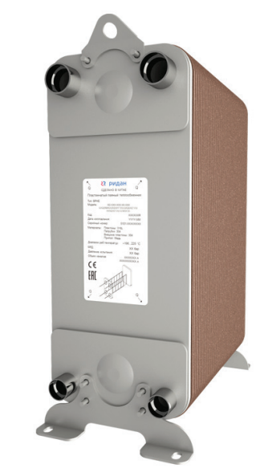 |  |  | 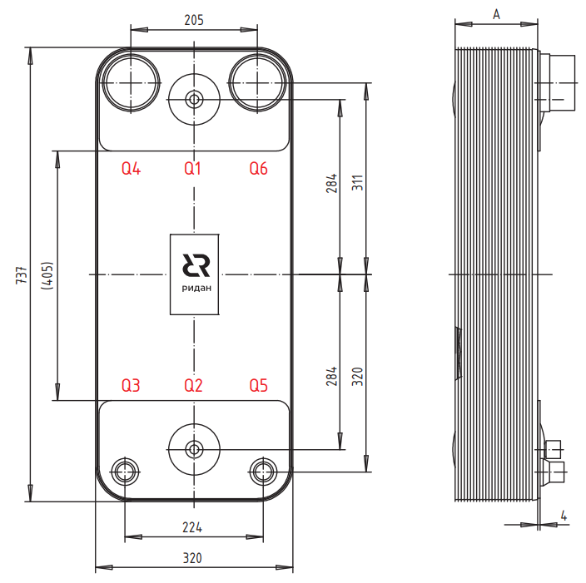
 | Для кодов 021H/021B/111B
 | Модель | Макс. рабочее давление, бар | Давление испытания, бар | Количество пластин n |  | Типы Каналов | Объем одного канала Q1-Q2, л |  | Объем одного канала Q3-Q4, л |  | Размер А, Мм | Площадь Пластин, м2 |  | Масса для ППТО с МРД 45 бар, кг
 |  |  |  | мин | макс
 | RD-210-Q | 45 | 67.5 | 8 | 270 | H | 0.4 |  | 0.4 |  | 8+2,61*n | 0.21 |  | 13+0,78*n

 | Для кодов 210B
 | Модель | Макс. рабочее давление, бар | Давление испытания, бар | Количество пластин n |  | Типы Каналов | Объем одного канала Q1-Q2, л |  | Объем одного канала Q3-Q4, л |  | Размер А, Мм | Площадь Пластин, м2 |  | Масса для ППТО с МРД 45 бар, кг
 |  |  |  | мин | макс
 | RD-210-Q | 45 | 67.5 | 8 | 270 | H | 0.4 |  | 0.4 |  | 8+2,6*n | 0.21 |  | 13+0,82*n

 | Код | Тип |  | Цена, у.е. без НДС | Цена, у.е. с НДС 22% | Примечание: присоединительные размеры патрубков, дюйм (L-внешняя резьба, H,T-сварка/пайка/victaulic, N-внутренняя резьба) |  |  |  |  |  |  |  | Позиция на складе/ в транзите | Складская программ
 |  |  |  |  |  | Сторона 1 |  |  |  | Сторона 2 (хладагента)
 |  |  |  |  |  | H1 | H2 | Q1 | Q2 | Q3 | Q6 | Q5 | Q4
 | Модель RD-210

 | Испарители с дистрибьютором жидкости, МРД = 30/45 бар
 |  |  |  | 1 у.е = 1 Евро ЦБ +5 %

ГЦМ U5 | 111B0518R | RD-210-50-4,5-HQ |  | 3771.30 | 4600.99 | T88,9 | T88,9 |  |  | H1''3/8 | H3''1/8 |  |  | ü | 🏠
 | 111B0514R | RD-210-60-4,5-HQ |  | 4102.23 | 5004.72 | T88,9 | T88,9 |  |  | H1''3/8 | H2''1/8 |  |  | ü
 | 021B9633R | RD-210-70-4,5-HQ |  | 4099.31 | 5001.16 | T88,9 | T88,9 | N1/2 | N1/2 | H1''1/8 | H2''1/8 |  |  |  | 🏠
 | 111B0379R | RD-210-80-4,5-HQ |  | 4543.79 | 5543.42 | T88,9 | T88,9 |  |  | H2''1/8 | H3''1/8 |  |  |  | 🏠
 | 111B0334R | RD-210-90-4,5-HQ |  | 5050.17 | 6161.21 | Т88,9 | Т88,9 | N1/2 | N1/2 | H1''1/8 | H2''5/8 |  |  | ü | 🏠
 | 111B0519R | RD-210-102-4,5-HQ |  | 5362.91 | 6542.75 | Т88,9 | Т88,9 |  |  | H1''5/8 | H3''1/8
 | 111B0473R | RD-210-110-4,5-HQ |  | 5463.65 | 6665.65 | Т88,9 | Т88,9 | N1/2 | N1/2 | H1''5/8 | H3''1/8 |  |  | ü | 🏠
 | 111B0502R | RD-210-120-4,5-HQ |  | 5526.11 | 6741.85 | Т88,9 | Т88,9 |  |  | H1''3/8 | H3''1/8 |  |  | ü
 | 111B0501R | RD-210-134-4,5-HQ |  | 5925.00 | 7228.50 | Т88,9 | Т88,9 | N1/2 | N1/2 | H1''3/8 | H3''1/8 |  |  | ü | 🏠
 | 111B0476R | RD-210-150-4,5-HQ |  | 6612.91 | 8067.75 | Т88,9 | Т88,9 | N1/2 | N1/2 | H1''5/8 | H3''1/8 |  |  |  | 🏠
 | 021H4755R | RD-210-150-3,0-HQ |  | 6401.32 | 7809.61 | Т88,9 | Т88,9 | N1/2 | N1/2 | H1''5/8 | H3''1/8
 | 111B0370R | RD-210-158-4,5-HQ |  | 7236.74 | 8828.82 | Т88,9 | Т88,9 | N1/2 | N1/2 | H1''3/8 | H3''1/8 |  |  | ü | 🏠
 | 111B0477R | RD-210-170-4,5-HQ |  | 7718.49 | 9416.56 | Т88,9 | Т88,9 | N1/2 | N1/2 | H1''5/8 | H3''1/8 |  |  | ü
 | 111B0520R | RD-210-182-4,5-HQ |  | 8280.68 | 10102.43 | Т88,9 | Т88,9 | N1/2 | N1/2 | H2''1/8 | H3''1/8
 | 111B0371R | RD-210-194-4,5-HQ |  | 8697.65 | 10611.13 | Т88,9 | Т88,9 | N1/2 | N1/2 | H1''3/8 | H3''1/8
 | 111B0522R | RD-210-230-4,5-HQ |  | 9215.53 | 11242.95 | Т88,9 | Т88,9 | N1/2 | N1/2 | H2''1/8 | H3''1/8 |  |  | ü | 🏠
 | 111B0523R | RD-210-250-4,5-HQ |  | 10091.20 | 12311.26 | Т88,9 | Т88,9 | N1/2 | N1/2 | H2''1/8 | H3''1/8
 | 111B0478R | RD-210-270-4,5-HQ |  | 10707.70 | 13063.39 | Т88,9 | Т88,9 | N1/2 | N1/2 | H2''1/8 | H3''1/8 |  |  |  | 🏠
ГЦМ U3_1 | 210B0703R1 | RD-210-70-4,5-HQ |  | 3039.56 | 3708.26 | T88,9 | T88,9 | N1/2 | N1/2 | H1''3/8 | H3''1/8 |  |  | ü
 | 210B0803R1 | RD-210-80-4,5-HQ |  | 3590.92 | 4380.92 | Т88,9 | Т88,9 | N1/2 | N1/2 | H1''3/8 | H3''1/8 |  |  | ü
 | 210B0903R1 | RD-210-90-4,5-HQ |  | 3897.23 | 4754.62 | Т88,9 | Т88,9 | N1/2 | N1/2 | H1''5/8 | H3''1/8 |  |  | ü
 | 210B1103R1 | RD-210-110-4,5-HQ |  | 4509.86 | 5502.03 | Т88,9 | Т88,9 | N1/2 | N1/2 | H1''5/8 | H3''1/8 |  |  | ü
 | 210B1503R1 | RD-210-150-4,5-HQ |  | 5735.10 | 6996.82 | Т88,9 | Т88,9 | N1/2 | N1/2 | H2''1/8 | H3''1/8 |  |  | 2026-07-01
 | 210B1583R1 | RD-210-158-4,5-HQ |  | 5980.15 | 7295.78 | Т88,9 | Т88,9 | N1/2 | N1/2 | H2''1/8 | H3''1/8 |  |  | ü
 | 210B2703R1 | RD-210-270-4,5-HQ |  | 9410.84 | 11481.22 | Т88,9 | Т88,9 | N1/2 | N1/2 | H2''1/8 | H3''1/8 |  |  | ü
Аксессуары
 | Код | Наименование |  |  | Описание |  |  |  |  |  |  |  |  | Цена, у.е. без НДС | Цена, у.е. с НДС 22%
 | 211H2210R | Комплект быстросъемная муфта T88.9 (Victaulic) и патрубок переходной AISI 304 |  |  | Комплект: быстросъемная муфта T88.9mm (DN80) для присоединений ППТО Victaulic. Материал корпуса - AISI 304. Материал уплотнения - EPDM. PN16. Патрубок переходной муфта-труба. DN80. Материал корпуса - AISI 304. Применяемые среды: Пропиленгликоль 50% / Этиленгликоль 50% / Вода |  |  |  |  |  |  |  |  | 86.00 | 104.92

 | ⛟ | позиция в транзите. Уточняйте сроки поставки в корзине

 | ü | позиция на складе. Свободный остаток можно уточнить в корзине

 | 🏠 | складская программа

 | Вернуться к Содержанию

Типы и присоединительные размер
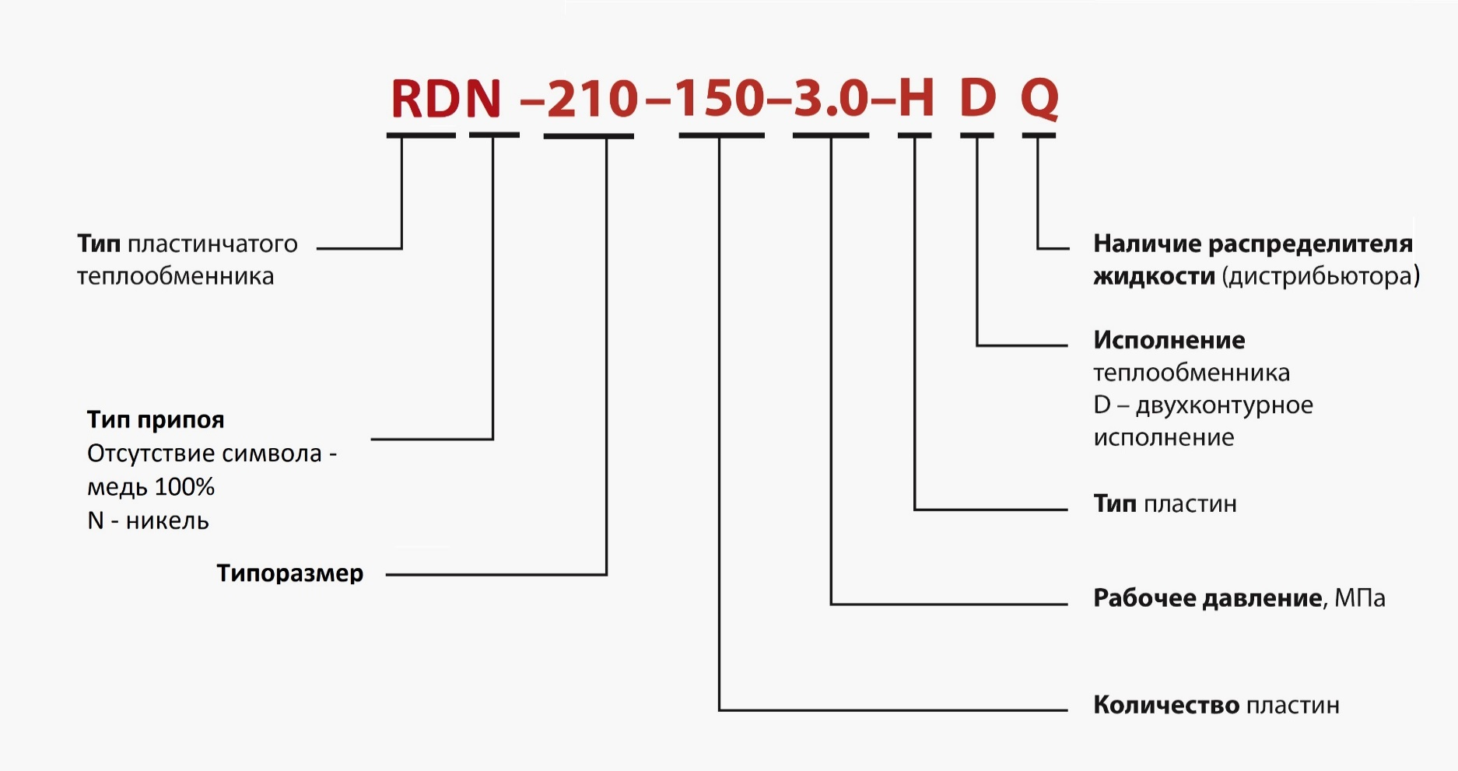
Фактическое наличие теплообменников на складе Вы можете проверить в магазине: |  |  |  |  |  |  |  |  |  | Перейти

Для расчета теплообменника, создания чертежа и кода заказа обращайтесь в техническую поддержку: |  |  |  |  |  |  |  |  |  | Перейти

Программа подбора пластинчатых паяных теплообменников BPHE Design : |  |  |  |  |  |  |  |  |  | Перейти

Каталог доступных моделей, присоединений: |  |  |  |  |  |  |  |  |  | Перейти

Конфигуратор холодильной машины CoolConfig |  |  |  |  |  |  |  |  |  | Перейти

Типоразмеры |  | Резьбовое соединение
 |  | NPT/BSP наружная резьба |  |  |  |  |  |  |  | NPT/BSP внутренняя резьба
 |  | 1/2" | 3/4" | 1" | 1"1/4 | 1" 1/2 | 2" | 2" 1/2 | 3" | 1/2" | 3/4" | 1" | 1"1/4 | 1" 1/2 | 2"
RD-014 |  | * | * |  |  |  |  |  |  | * | *
RD-020 |  | * | * |  |  |  |  |  |  | * | *
RD-021 |  | * | * |  |  |  |  |  |  | * | *
RD-027 |  | * | * | * | * | *(1) |  |  |  | * | * | * | *
RD-030 |  | * | * | * |  |  |  |  |  | * | * | *
RD-032 |  | * | * | * | * | * |  |  |  | * | * | * | *
RD-052 |  | * | * | * | * | *(1) |  |  |  | * | * | * | *
RD-060 |  | * | * | * | * | * |  |  |  | * | * | * | * | *
RD-061 |  | * | * | * | * | * |  |  |  | * | * | * | * | *
RD-095 |  |  |  | * | * | * | * | * |  |  |  | * | * | * | *
RD-113 |  |  |  | * | * | * | * | * |  |  |  | * | * | * | *
RD-120 |  |  |  | * | * | * | * | *(2) |  |  |  | * | * | * | *
RD-190 |  |  |  | * | * | * | * | * | * |  |  | * | * | * | *
RD-195 |  |  |  | * | * | * | * | * | * |  |  | * | * | * | *
RD-200 |  |  |  | * | * | * | * | * | * |  |  | * | * | * | *
RD-210 |  |  |  | * | * | * | * | * | * |  |  | * | * | * | *
RD-600 |  |  |  |  |  |  | * | * | * |  |  |  |  |  | *

Типоразмеры |  | Резьбовое соединение
 |  | ø6,8 | ø9,6 | ø12,8 | ø15,9 | ø16,1 | ø19,2 | ø22,3 | ø25,3 | ø28,7 | ø32 | ø35,3 | ø38,5 | ø51 | ø54,1 | ø63,7 | ø66,9 | ø76,3 | ø79,5 | ø101 | ø125
 |  | 1/4" | 3/8" | 1/2" | 5/8" |  | 3/4" | 7/8" | 1" | 1" 1/8 | 1" 3/8 | 1" 1/2 | 1" 5/8 | 2" | 2" 1/8 | 2" 1/2 | 2" 5/8 | 3" | 3" 1/8 | 4" | 5"
RD-014 |  | * | * | * | * | * | * | *
RD-020 |  | * | * | * | * | * | * | *
RD-021 |  | * | * | * | * | * | * | *
RD-027 |  | * | * | * | * | * | * | * | * | * | * | * | *
RD-030 |  | * | * | * | * | * | * | * | * | *
RD-032 |  | * | * | * | * | * | * | * | * | * | * | * | *
RD-052 |  | * | * | * | * | * | * | * | * | * | * | * | *
RD-060 |  | * | * | * | * | * | * | * | * | * | * | * | *
RD-061 |  | * | * | * | * | * | * | * | * | * | * | * | *
RD-095 |  |  |  |  |  |  |  | * | * | * | * | * | * | * | * | * | *
RD-113 |  |  |  |  |  |  |  | * | * | * | * | * | * | * | * | * | *
RD-120 |  |  |  |  |  |  |  | * | * | * | * | * | * | * | * | * | *
RD-190 |  |  |  |  |  |  |  | * | * | * | * | * | * | * | * | * | * | * | * | *
RD-195 |  |  |  |  |  |  |  | * | * | * | * | * | * | * | * | * | * | * | * | *
RD-200 |  |  |  |  |  |  |  | * | * | * | * | * | * | * | * | * | * | * | * | *
RD-210 |  |  |  |  |  |  |  | * | * | * | * | * | * | * | * | * | * | * | *
RD-600 |  |  |  |  |  |  |  |  |  |  |  |  |  | * | * | * | * | * | * | * | *

(1) | 1 ½’’ внешняя резьба возможна, если патрубки расположены с разных сторон. Если патрубки расположены с одной стороны, тогда только два из четырех патрубков могут быть 1 ½’’.

(2) | Только патрубки Q1, Q2, H1, H2 могут быть с внешней резьбой 2 ½’’. Для Q3, Q4, H3, H4 максимальная возможная внешняя резьба 2’’.

Доступные типы присоединений:

Внешняя резьба |  |  | Внутренняя резьба |  |  | Пайка |  |  | Виктаулик |  |  | Фланец

Вернуться к Содержанию

